Лист1
 | 1 байт | 2 байт | 3 байт | 4 байт | 5 байт | 6 байт | 7 байт | Предпоследний байт = SZ | Последний байт

 | Адрес | Количество передаваемых байт | Ключ при работе с шифрованием | Команда | Данные или подкоманды | Данные или подкоманды | Данные или подкоманды | Данные или подкоманды | Контрольная сумма
 | 0-127 (0x00… 0x7F) | 0-75 (0x00… 0x4B) | 0-255

 | DEVADDR | SZ | RND | CMD | DATE1 | DATE2 | DATE3 | DATE(последний) | CRC8

Запросить тип и версию прибора №1 | DEVADDR | 6 | 0 | 13 | 0 | 0 |  |  | CRC8

Запросить АЦП шлейфа (addr) | DEVADDR | 6 | 0 | 27 | addr | 0 |  |  | CRC8

Запросить состояние шлейфа (addr) | DEVADDR | 6 | 0 | 25 | addr | 0 |  |  | CRC8

Управлять состоянием шлейфа (addr) (command) | DEVADDR | 6 | 0 | 19 | addr | command |  |  | CRC8

Взять command=2 |  |  |  |  |  | 2
Снять command=0 |  |  |  |  |  | 0

Управлять реле (addr) (command) | DEVADDR | 6 | 0 | 21 | addr | command |  |  | CRC8

В Uprog на вкладке "выходы" номер программы управления должен быть установлен в "0" (не управлять)
Время управления столько сколько необходимо при командах со временем
Включить command=1 |  |  |  |  |  | 1
Выключить command=2 |  |  |  |  |  | 2
Включить на время command=3 |  |  |  |  |  | 3
Выключить на время command=4 |  |  |  |  |  | 4
Мигать command=4 или 5 |  |  |  |  |  | 5 или 6
Мигать на время command=7 или 8 |  |  |  |  |  | 7 или 8

Запросить тип адресного устройства подключенного к кдл по адресу дплс (addr) №1 | DEVADDR | 6 | 0 | 57 | addr | 1 |  |  | CRC8

Запросить тип адресного устройства подключенного к кдл по адресу дплс (addr) №2 | DEVADDR | 8 | 0 | 87 | 1 | 4 | 0 | addr | CRC8

Запросить версию адресного устройства подключенного к кдл по адресу дплс (addr) | DEVADDR | 8 | 0 | 87 | 18 | 4 | 0 | addr | CRC8

Запросить АЦП шлейфа (addr) в Юникоде №1 | DEVADDR | 6 | 0 | 57 | addr | 10 |  |  | CRC8

Запросить АЦП шлейфа (addr) в Юникоде №2 | DEVADDR | 8 | 0 | 87 | 4 | 5 | 0 | addr | CRC8

Запросить напряжение ДПЛС контроллера кдл | DEVADDR | 8 | 0 | 87 | dpls | 8 | 0 | 0 | CRC8

ДПЛС1 dpls=26 | Работает при прошивке КДЛ выше версии 2.20 |  |  |  | 26
ДПЛС2 dpls=27 |  |  |  |  | 27

Сменить адрес (addrOLD, addrNEW) адресного устройства подключенного к кдл | DEVADDR | 7 | 0 | 39 | 6 | addrOLD | addrNEW |  | CRC8

Сменить адрес прибора на новый (DevAddrNEW) | DEVADDR | 6 | 0 | 15 | DevAddrNEW | DevAddrNEW |  |  | CRC8

Сброс прибора | DEVADDR | 6 | 0 | 23 | 0 | 0 |  |  | CRC8

Поиск прибора | DEVADDR | 6 | 0 | 1 | 0 | 0 |  |  | CRC8

Запрос перехода на шифрацию (байт шифрования key) | DEVADDR | 6 | 0 | 17 | key | key |  |  | CRC8

Запросить типы адресных устройств подключенного к кдл по адресу дплс (до 16 addr) №2.1 | DEVADDR | 7 плюс количество адресов в запросе | 0 | 87 | 1 | 4 | 0 | addr следующий байт следующий адрес и так до 16 адресов | CRC8

Пример команды на 16 адресов с 1 по 16 адрес : DEVADDR,23,RND,87,1,4,0,1,2,3,4,5,6,7,8,9,10,11,12,13,14,15,16,CRC8 Пример команды на 4 адреса с 17 по 20 адрес : DEVADDR,11,RND,87,1,4,0,17,18,19,20,CRC8

Сброс тревог | DEVADDR | 6 | 0 | 23 | 0 | 1 |  |  | CRC8

Запросить тип прибора и версию монитора | DEVADDR | 6 | 0 | 83 | 0 | 0 |  |  | CRC8

Очистка буфера событий С2000-ИТ | DEVADDR | 6 | 0 | 51 | 4 | 15 |  |  | CRC8
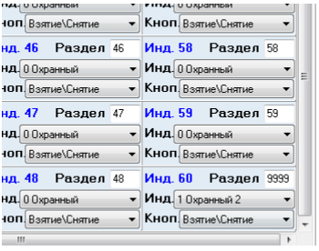
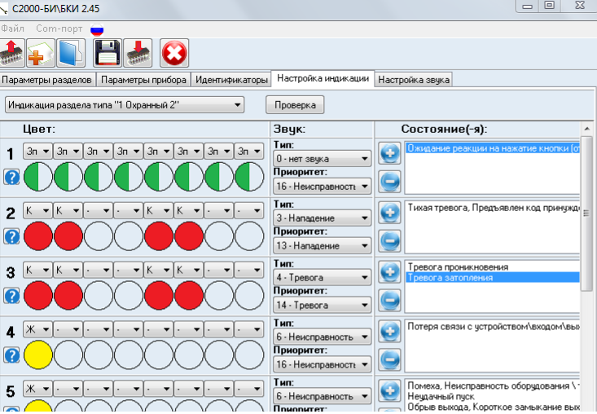

Управление индикацией на приборах БИ/БКИ | DEVADDR | 9 | 0 | 43 | 16 | мл. адрес № раздела | ст. адрес № раздела | 0 | код состояния (статус шлейфа входящего в этот раздел) то что получаем командой 25 | CRC8

Номер раздела присвоенный индикатору в UPROG =(мл. адрес)+(ст. адрес*256) | Если индикатору №1 присвоен раздел №1 то мл. адрес=1 ст. адрес=0 Или индикатору №60 присвоен раздел №9999 то мл. адрес=15 ст. адрес =39 |  | То есть обращаемся к индикатору по номеру раздела к нему привязанному |  |  | 15 | 39 |  | 79

Каким цветом и как будет гореть индикатор зависит от того: 1. какой выбран "тип индикации" в UPROG или UPROGFREE 2. Какие настройки индикации у этого типа индикации. Всего их по 16 типов. Последний 16 всегда должен быть пустым и без настроек по звуку, для выключенного состояния или состояния которые не определены. 3. И собственно сами состояния, кода которых мы получаем по запросу статуса ШС. Например "Тревога затопления" код 79 И так для номера индикатора №60 п

Считать ключ | DEVADDR | 7 | 0 | 29 | 0 | мл. адрес № ключа | ст. адрес № ключа |  | CRC8

номер ключа =(мл. адрес)+(ст. адрес*256) |  |  |  |  |  | 1 | 0

 | DEVADDR |  | 0 |  |  |  |  |  | CRC8

 | DEVADDR |  | 0 |  |  |  |  |  | CRC8

 | DEVADDR | 9 | 0 |  |  |  |  |  |  | CRC8

Считать ключ бки | DEVADDR | 7 | 0 | 29 | 14 | мл. адрес № ключа | ст. адрес № ключа |  | CRC8

номер ключа =(мл. адрес) от 1 до 8 |  |  |  |  |  | от 1 до 8 | 0

Записать ключ бки | DEVADDR | 15 | 0 | 37 | 14 | мл. адрес № ключа | ст. адрес № ключа | 1 | 255 | 255 | 255 | 255 | 255 | 255 | 47 | CRC8

номер ключа =(мл. адрес) от 1 до 8 |  |  |  |  |  | от 1 до 8 | 0

